M1-GRAĐEVINSKO-OBRTNIČKI RADOVI
B.7. | BRAVARSKI RADOVI

 | UVJETI IZVEDBE BRAVARSKIH RADOVA
 | Tehnička svojstva prozora i vrata, ovisno o vrsti prozora odnosno vrata moraju ispunjavati opće i posebne zahtjeve bitne za njihovu krajnju namjenu u građevini i moraju biti specificirana prema normi HRN EN 14351-1:2016 ili jednakovrijedno, dok staklo u graditeljstvu mora biti specificirano prema HRN EN 572-9:2005 ili jednakovrijedno, te ostalim normama prema Odluci o popisu normi bitnih za primjenu Tehničkog propisa za prozore i vrata - www.mzopu.hr
 | Prozore i vrata izvoditi prema Tehničkim propisima za prozore i vrata NN 69/06 ili jednakovrijedno.
 | Obavezna je RAL kvaliteta ugradnje svih prozora i vrata ili jednakovrijedni standard osiguranja kvalitete!
 | Specifikacija „low-E“ za stakla niske emisivnosti koja se koristi za opis obloge staklenih površina u mapama glavnog projekta i troškovničkim stavkama znači "Izo-staklo s premazom niske emisivnosti koje smanjuje zračenje topline preko prozora na unutarnjoj strani unutarnjeg stakla koje sprječava gubitak topline reflektirajući je natrag u prostor, a u zimskim uvjetima potpuno propušta infracrvene zrake, dok se tijekom ljetnih mjeseci ponaša poput filtra i sprječava prolaz toplinskog zračenja kroz staklo." Oznaka ''Ar'' znači međuprostor ispunjen plinom Argonom.
 | Prilikom uvođenja u posao izvođač je dužan izvršiti izmjeru i uvjete ugradnje na licu mjesta, te provjeriti točnost izvedbe građevinskih otvora. Izvođač će pristupiti izvedbi tek nakon što nadzorni inženjer potpisom potvrdi radioničke nacrte i tehnološku razradu svih detalja.
 | Za sve metalne elemente potrebno izvesti uzemljenje.

 | Jedinična cijena uključuje:
 | - uzimanje mjera na gradilištu
 | - tehnološku razradu svih detalja
 | - izradu radioničkih nacrta (ukoliko se radi o složenijem projektu)
 | - sav spojni materijal
 | - ostakljenje (ukoliko je projektom tako predviđeno)
 | - sav okov
 | - zaštitne premaze
 | - postavu i skidanje radne skele
 | - sve posredne i neposredne troškove za rad, materijal, alat i građevinske strojeve
 | - sve transporte
 | - čišćenje tokom rada s odvozom i zbrinjavanjem smeća
 | - završno čišćenje prije primopredaje radova
 | - nadoknadu eventualne štete nastale iz nepažnje na svojim ili tuđim radovima

 | Obračun:
 | - prozori, vrata i stijene temeljem shematskog nacrta i razrađenog detalja i opisa po broju |  |  | kom
 | - iznimno se kod velikih stijena može izraziti površina stijene u |  |  | m2
 | - prozorske klupčice po dužini izraženo u |  |  | m'
 | - stepenište po broju (navesti sve dijelove: nastupne i čeone plohe, tetive, i sl.) |  |  | kom
 | - ograda po dužini kosih i ravnih dijelova izraženih u |  |  | m'

 | Bravarski radovi moraju se izvesti stručno i solidno prema važećim propisima i pravilima dobrog zanata.
 | U cijenu je uključeno miniziranje bravarije u radionici ličenje, odnosno po potrebi ličenje nakon ugradnje.
 | Bravarski elementi se izrađuju prema shemama i detaljma te u dogovoru s nadzornim inženjerom, te se obračunavaju po komadu ili po težini.
 | U cijenu rada uključena je pripomoć kod ugradnje podkonstrukcije potrebne za izvršenje navedenih radova, razmjera i kontrola izvedba, te obavezno izrada radioničkih nacrta koje prije izvedbe treba dostaviti nadzornom inženjeru na ovjeru.

 | NAPOMENA:
 | Bravarski radovi uključuju sve vanjske aluminijske (ALU) prozore i vrata, ograde. Jedinična cijena pojedine stavke uključuje kompletnu izradu, dostavu i montažu s okovom, bravom, ključevima, pragom, završnom obradom, opšavnim lajsnama, svim potrebnim materijalom za pričvršćenje, pa se isto neće posebno obračunavati u ostalim vrstama radova ovog troškovnika. Završnu obrada okvira i boja potvrđuje nadzorni inženjer upisom u građevinski dnevnik.
 | Vanjska aluminijska stolarija Uw max=1,20 W/m2K, ostakljena trostrukim IZO staklom 4-lowE/16Ar/4/16Ar/5-lowE, osim ako je stavkom navedeno drugačije. Iskazana dimenzija odnosi se na dimenziju građevinskog otvora. Razred zrakopropusnosti stolarije prema HRN en 12207-1:2002 je minimalno 3 ili navesti jednakovrijedan standard u napomeni.
 | Zrakonepropusnost i vodonepropusnost prema uvjetima i programu osiguranja kvalitete.

B.7.1. | Rešetka prostorije za zatvorenike
 | Rešetkasta pregrada sa ugrađenim zaokretnim vratima prostorije za zatvorenike ukupne dimenzije 137x379 cm. Učvršćuje se direktno u nosivu konstrukciju poda i stropa uz pomoć potrebnih čeličnih profila. Pregrada i vrata moraju osigurati otpor na fizičku silu (savijanje, izvijanje šipki, izbačaj cijele pregrade, otvaranje vrata), te se moraju biti opremljena sigurnosnim okovom. Izvodi se od praškasto bojanih čeličnih šipki promjera 20mm ili više, na međusobnoj udaljenosti 12 cm. | kom | 3.00 | 0.00 €

B.7.3. | Ograda centralnog stubišta
 | Dobava i montaža ograde i obloge podgleda centralnog čeličnog stubišta. Ograda je visine 1,20 m. Uključuje konstrukciju, rukohvat i oblogu od kompozitnih limenih ploča (2x0,5mm Alu lim s ispunom od poliuretana, ukupno 3 mm) i perforiranog, praškasto bojanog čeličnog lima, debljine 1,5 mm, u RAL boji i uzorku prema odabiru glavnog projektanta. Obračun je po m2 izvedene ograde sa svim potrebnim predradnjama i potrebnim materijalom do potpune funkcionalne gotovosti (grafički primjer).
 | 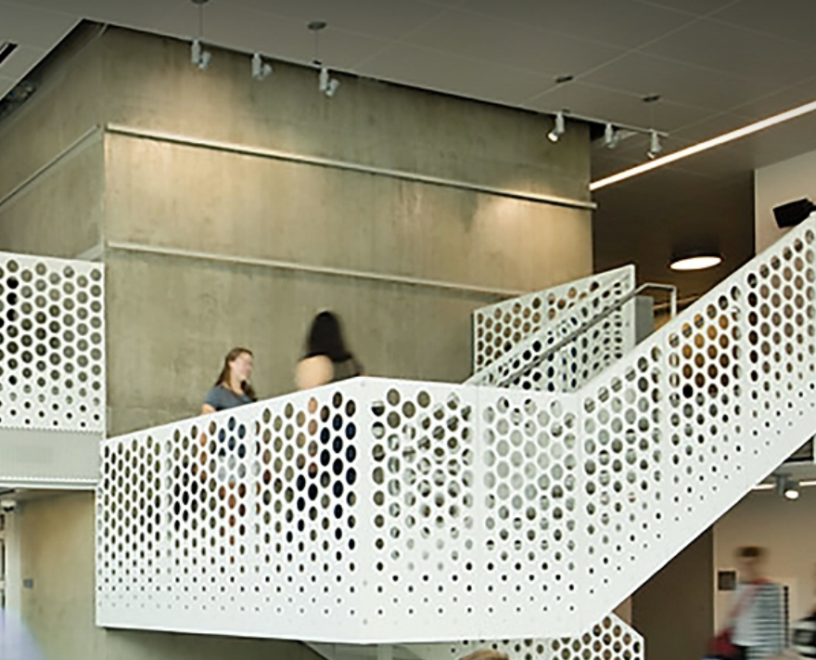 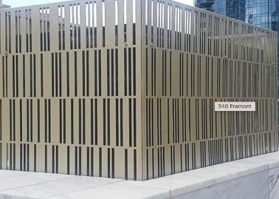
 | - ukupna razvijena duljina ograde (konstrukcija, rukohvat) | m' | 198.50 | 0.00 €
 | - obloga od perforiranog lima d=1,5mm | m2 | 287.83 | 0.00 €
 | - obloga od kompozitnih limenih ploča d=3,0 mm | m2 | 56.00 | 0.00 €

B.7.4. | Unutarnja staklena ograda
 | Dobava i montaža staklene ograde lameliranog stakla debljine min. 6+6mm. Ograda je visine 1,20 m te se sastoji od tipskog čeličnog nosača vijčano spojenog na konstrukciju podne ploče, odnosno prihvatnog L profila (sve potrebno uračunati u cijenu stavke). Obračun je po m' izvedene ograde sa svim potrebnim predradnjama i potrebnim materijalom do potpune funkcionalne gotovosti. | m' | 120.00 | 0.00 €

B.7.5. | Ograda od inox mreže
 | Dobava i montaža ograde od inox mreže. Ograda je visine 1,20 m te se sastoji od okvira dimenzija 1,20x2,50 m koji se izvode od pravokutnih profila izvedenih od nehrđajućeg čelika. Ogradu izvoditi prema uputama proizvođača, u RAL boji i uzorku mreže prema odabiru glavnog projektanta. Obračun je po m' izvedene ograde sa svim potrebnim predradnjama i potrebnim materijalom do potpune funkcionalne gotovosti. | m' | 120.00 | 0.00 €

B.7.6. | Ograda rampe
 | Dobava i montaža ograde od inoxa rampe za invalide. Ograda je visine 1,10 m. Ogradu izvoditi prema uputama proizvođača, u RAL boji prema odabiru glavnog projektanta. Obračun je po m' izvedene ograde sa svim potrebnim predradnjama i potrebnim materijalom do potpune funkcionalne gotovosti. | m' | 55.00 | 0.00 €

B.7.7. | Ograda na krovu h= 1,80 m
 | Dobava i montaža ograde od bojanog pocinčanog čeličnog istega, prema detalju u grafičkom dijelu projekta. Ograda je visine 1,80 m. U cijenu stavke uračunati svu potrebnu konstrukciju, pričvršćenja, ispunu i zaokretna vrata. Također u cijenu uračunati statički proračun i izradu radioničkog nacrta. Dostaviti na pregled i ovjeru nadzoru i projektantskom nadzoru prije izvedbe. RAL boji prema odabiru glavnog projektanta. Obračun je po m' izvedene ograde sa svim potrebnim predradnjama i potrebnim materijalom do potpune funkcionalne gotovosti. | m' | 194.00 | 0.00 €

 | UKUPNO BRAVARSKI RADOVI: |  |  | 0.00 €

